电气配件
电气配件及辅材清单

序号 | 材料名称 | 型号 | 单位 | 品牌 | 数量 | 控制价 | 合价 | 备注
1 | 电缆分支套 | 4*16 | 只 | 瑞丰 | 1 | 6.25 | 6.25 | 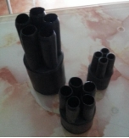
2 | 电缆分支套 | 4*25 | 只 | 瑞丰 | 1 | 7.50 | 7.50
3 | 电缆分支套 | 5*25 | 只 | 瑞丰 | 1 | 6.88 | 6.88
4 | 电缆分支套 | 5*35 | 只 | 瑞丰 | 1 | 6.88 | 6.88
5 | 电缆分支套 | 4*10 | 只 | 瑞丰 | 1 | 5.63 | 5.63
6 | 电缆分支套 | 5*10 | 只 | 瑞丰 | 1 | 6.25 | 6.25
7 | 电缆分支套 | 5*16 | 只 | 瑞丰 | 1 | 6.25 | 6.25
8 | 塑料管 | 10-1 | 米 | 前卫 | 1 | 1.13 | 1.13 | 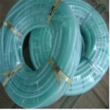
9 | 塑料管 | 12-1 | 米 | 前卫 | 1 | 1.13 | 1.13
10 | 塑料管 | 25-1.8 | 米 | 前卫 | 1 | 5.50 | 5.50
11 | 塑料管 | 32-1.8 | 米 | 前卫 | 1 | 6.50 | 6.50
12 | 色套 | 16平方 | 只 | 乐清 | 1 | 0.14 | 0.14
13 | 色套 | 25平方 | 只 | 乐清 | 1 | 0.14 | 0.14
14 | 包布 |  | 盘 | 天坛 | 1 | 3.13 | 3.13 | 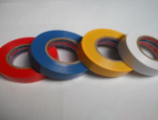
15 | 自粘带 |  | 盘 | 锡山 | 1 | 6.88 | 6.88 | 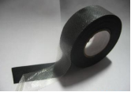
16 | 塑料扎带 |  | 根 | 永达 | 1 | 13.75 | 13.75 | 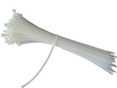
17 | 玻璃胶 （酸、中性） |  | 支 | 道康宁 | 1 | 17.88 | 17.88
18 | 玻璃胶枪 |  | 支 | 东泰 | 1 | 13.75 | 13.75
19 | 卡式熔壳 | RT14-20 | 只 | 人民电器 | 1 | 10.63 | 10.63
20 | 电缆标牌 |  | 片 | 达信 | 1 | 0.31 | 0.31 | 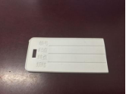
21 | 空气开关 | IC651P6A | 片 | 施耐德 | 1 | 35.25 | 35.25
22 | 空气开关 | IC651P10A | 片 | 施耐德 | 1 | 25.75 | 25.75
23 | 空气开关 | IC651P16A | 片 | 施耐德 | 1 | 25.75 | 25.75
24 | 空气开关 | IC651P20A | 片 | 施耐德 | 1 | 25.75 | 25.75
25 | 空气开关 | IC651P25A | 片 | 施耐德 | 1 | 28.88 | 28.88
26 | 空气开关 | IC651P32A | 片 | 施耐德 | 1 | 28.88 | 28.88
27 | 空气开关 | IC651P40A | 片 | 施耐德 | 1 | 35.25 | 35.25
28 | 空气开关 | IC651P63A | 片 | 施耐德 | 1 | 46.48 | 46.48
29 | 空气开关 | IC65C63A | 片 | 施耐德 | 1 | 102.16 | 102.16
30 | 空气开关 | IC652PD6A | 片 | 施耐德 | 1 | 105.60 | 105.60
31 | 空气开关 | IC652PD10A | 片 | 施耐德 | 1 | 85.63 | 85.63
32 | 空气开关 | IC652PD16A | 片 | 施耐德 | 1 | 85.63 | 85.63
33 | 空气开关 | IC652PD20A | 片 | 施耐德 | 1 | 85.63 | 85.63
34 | 空气开关 | IC652PD32A | 片 | 施耐德 | 1 | 97.50 | 97.50
35 | 空气开关 | IC652PD25A | 片 | 施耐德 | 1 | 97.50 | 97.50
36 | 空气开关 | IC652P40A | 片 | 施耐德 | 1 | 111.00 | 111.00
37 | 空气开关 | IC652PD63A | 片 | 施耐德 | 1 | 148.13 | 148.13
38 | 空气开关 | IC653P16A | 片 | 施耐德 | 1 | 132.00 | 132.00 | 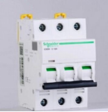
39 | 空气开关 | IC653P20A | 片 | 施耐德 | 1 | 132.25 | 132.25
40 | 空气开关 | IC653P25A | 片 | 施耐德 | 1 | 142.75 | 142.75
41 | 空气开关 | IC65NDC100A | 片 | 施耐德 | 1 | 350.00 | 350.00
42 | 空气开关 | IC65ND3PD32A | 只 | 施耐德 | 1 | 142.88 | 142.88
43 | 空气开关 | IC65ND3PD40A | 只 | 施耐德 | 1 | 148.13 | 148.13
44 | 空气开关 | IC65ND3PD50A | 片 | 施耐德 | 1 | 169.00 | 169.00
45 | 空气开关 | IC65ND3PD63A | 片 | 施耐德 | 1 | 195.75 | 195.75
46 | 空气开关 | EZD100E3P40A | 片 | 施耐德 | 1 | 357.75 | 357.75
47 | 空气开关 | IC65ND3PD100A | 片 | 施耐德 | 1 | 377.13 | 377.13
48 | 空气开关 | IC65ND3PD16A | 片 | 施耐德 | 1 | 132.25 | 132.25
49 | 空气开关 | C120H4PD100A |  | 施耐德 | 1 | 576.00 | 576.00
50 | 空气开关 | IC65N4PC40A | 只 | 施耐德 | 1 | 604.75 | 604.75
51 | 空气开关 | IC65N4PC63A | 只 | 施耐德 | 1 | 206.25 | 206.25
52 | 漏电保护器 | IC65NVIGI1P16A | 只 | 施耐德 | 1 | 118.13 | 118.13 | 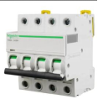 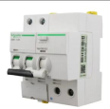
53 | 漏电保护器 | IC65NVIGI1P32A | 只 | 施耐德 | 1 | 130.00 | 130.00
54 | 漏电保护器 | IC65NVIGI1P63A | 只 | 施耐德 | 1 | 232.88 | 232.88
55 | 漏电保护器 | IC65NVIGI3P25A | 只 | 施耐德 | 1 | 283.75 | 283.75
56 | 漏电保护器 | IC65NVIGI3P63A | 只 | 施耐德 | 1 | 392.88 | 392.88
57 | 漏电保护器 | IC65NVIGI4P32A | 只 | 施耐德 | 1 | 359.13 | 359.13
58 | 漏电保护器 | IC65NVIGI4P63A | 只 | 施耐德 | 1 | 500.50 | 500.50
59 | 漏电保护器 | IC65NVIGI2P63A | 只 | 施耐德 | 1 | 236.50 | 236.50
60 | 漏电保护器 | IC65NVIGI2P16A | 只 | 施耐德 | 1 | 165.00 | 165.00
61 | 接触器 | TGC1-3210/220V32A | 只 | 施耐德 | 1 | 84.38 | 84.38
62 | 交流接触器 | CJX2S-6511.380V/400V50HZ | 只 | 施耐德 | 1 | 254.00 | 254.00
63 | 接触器 | LCI-N95M5N | 只 | 施耐德 | 1 | 433.13 | 433.13
64 | 漏电保护开关 | IC65NVIGI2PC40A | 只 | 施耐德 | 1 | 188.38 | 188.38
65 | 漏电保护开关 | IC65NVIGI3PC16A | 只 | 施耐德 | 1 | 276.25 | 276.25
66 | 接触器 | LCI-D150Q5C380V | 只 | 施耐德 | 1 | 803.00 | 803.00
67 | 漏电附件 | C120AC4P300MA | 只 | 施耐德 | 1 | 893.75 | 893.75
68 | 继电器 | MY4N-GSAC220V | 套 | 正泰 | 1 | 34.13 | 34.13
69 | 漏电附件 | C120AC3P500MA | 只 | 施耐德 | 1 | 820.88 | 820.88
70 | 漏电附件 | C120AC4P30MA | 只 | 施耐德 | 1 | 1485.00 | 1485.00
71 | 漏电保护开关 | LV51618CVS160F/4P160AEL |  | 施耐德 | 1 | 1590.00 | 1590.00
72 | 塑壳断路器 | EZD250E3200N63A | 只 | 施耐德 | 1 | 360.00 | 360.00 | 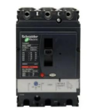
73 | 塑壳断路器 | EZD250E3200N100A | 只 | 施耐德 | 1 | 357.50 | 357.50
74 | 塑壳断路器 | EZD250E3200N250A | 只 | 施耐德 | 1 | 712.50 | 712.50
75 | 塑壳断路器 | EZD400E3200N400A | 只 | 施耐德 | 1 | 2083.75 | 2083.75
76 | 漏电保护开关 | IC65NVIGI4PC32A | 只 | 施耐德 | 1 | 363.75 | 363.75
77 | 漏电保护开关 | IC65NVIGI4PC63A | 只 | 施耐德 | 1 | 500.50 | 500.50
78 | 漏电保护开关 | IC65NVIGI3PC25A | 只 | 施耐德 | 1 | 283.25 | 283.25
79 | 防水盒 | SP-AG.F25.81*83*56 | 只 | 斯普威尔 | 1 | 18.75 | 18.75 | 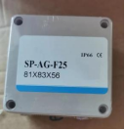
80 | 防水盒 | SP-AG.25.120*120*90 | 只 | 斯普威尔 | 1 | 31.25 | 31.25
81 | 塑壳漏电开关 | EZD160E100/125A | 只 | 施耐德 | 1 | 561.25 | 561.25
82 | 浪涌保护器 | 4P40A | 个 | 强宝 | 1 | 156.25 | 156.25
83 | 导轨 |  | 根 | 卡尔 | 1 | 31.25 | 31.25
84 | 优能时控 | TS8D-8 | 只 | 优能 | 1 | 81.25 | 81.25
85 | 熔断器 | RT16-00(10A) | 只 | 德力西 | 1 | 15.63 | 15.63
86 | 熔断器 | RT16-00(16A) | 只 | 德力西 | 1 | 15.63 | 15.63
87 | 熔断器 | RT16-00(20A) | 只 | 德力西 | 1 | 15.63 | 15.63
88 | 熔断器 | RT16-00(25A) | 只 | 德力西 | 1 | 15.63 | 15.63
89 | 熔断器 | RT16-00(32A) | 只 | 德力西 | 1 | 15.63 | 15.63
90 | 熔断器 | RT16-00(40A) | 只 | 德力西 | 1 | 15.63 | 15.63
91 | 熔断器 | RT16-00(63A) | 只 | 德力西 | 1 | 14.38 | 14.38
92 | 熔断器 | RT16-00(100A) | 只 | 德力西 | 1 | 14.38 | 14.38
93 | 熔断器 | RT16-00(160A) | 只 | 德力西 | 1 | 14.38 | 14.38
94 | 幕墙胶 | MX-995 | 支 | 名象 | 1 | 15.13 | 15.13
95 | 喷漆 |  | 瓶 | 百丽时 | 1 | 8.25 | 8.25
96 | 电缆护管 | VASEN PVC20 | 米 | 伟星 | 1 | 1.50 | 1.50
97 | 电缆护管 | VASEN PVC25 | 米 | 伟星 | 1 | 2.55 | 2.55
98 | 电缆护管 | VASEN PVC32 | 米 | 伟星 | 1 | 3.91 | 3.91
99 | 电缆护管接头 | VASEN PVC16 | 个 | 伟星 | 1 | 0.19 | 0.19
100 | 牛油 |  | Kg | 天源 | 1 | 12.50 | 12.50
101 | 除锈剂 |  | 瓶 | 保赐利 | 1 | 11.00 | 11.00
102 | T5灯座 |  | 个 | 夜空照明 | 1 | 6.25 | 6.25
103 | 4#瓷瓶 |  | 个 | 宏远 | 1 | 1.63 | 1.63
104 | 2#瓷瓶 |  | 个 | 宏远 | 1 | 2.25 | 2.25
105 | 3#瓷瓶 |  | 个 | 宏远 | 1 | 1.88 | 1.88
106 | 熔芯 | PTL15A | 个 | 德力西 | 1 | 18.75 | 18.75
107 | 互感器 | ALH-0.66.30I30/51R2.5V | 个 | 西门子 | 1 | 64.00 | 64.00
108 | 互感器 | ALH-0.66.30I40/51R2.5V | 个 | 西门子 | 1 | 64.00 | 64.00 | 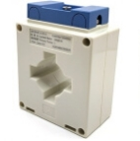
109 | 互感器 | ALH-0.66.30I100/51R2.5V | 个 | 西门子 | 1 | 71.25 | 71.25
110 | 电缆标示桩 |  | 个 | 华隆 | 1 | 125.00 | 125.00
111 | 不锈钢标牌 | 40*30 | 个 | 华隆 | 1 | 31.25 | 31.25 | 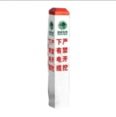 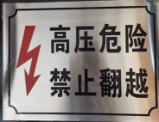
112 | 不锈钢标牌 | 12*30 | 个 | 华隆 | 1 | 31.25 | 31.25
113 | 电缆过线槽 | 5*7 | 米 | 星飞 | 1 | 56.25 | 56.25 | 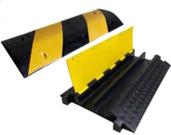
114 | 线路标牌 |  | 个 | 华隆 | 1 | 0.31 | 0.31
115 | 通开挂锁 |  | 个 |  | 1 | 11.00 | 11.00 | 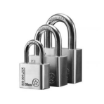
116 | 喷漆 | RAL9003 | 瓶 | 漆先生 | 1 | 8.13 | 8.13 | 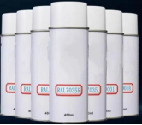
117 | 电力安全网 |  | 个 |  | 1 | 20.63 | 20.63 | 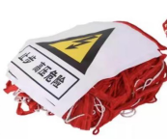
118 | 生料带 |  | 卷 | 潜水艇 | 1 | 3.75 | 3.75
119 | 耐火泥 |  | 公斤 | 虹安祥 | 1 | 48.13 | 48.13 | 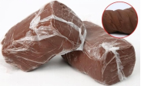
120 | 色卡 |  | 本 | 劳尔 | 1 | 481.25 | 481.25 | 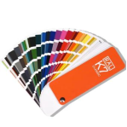
121 | 拖线板 | 3米 | 只 | 公牛 | 1 | 56.25 | 56.25
122 | 明装86盒含盖板 |  | 套 | 国际电工 | 1 | 1.25 | 1.25 | 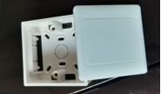
123 | 膨胀管 | φ8 | 只 | 格立森 | 1 | 0.13 | 0.13
124 | 三角旗 |  | 包 |  | 1 | 6.88 | 6.88
125 | 大漆刷 |  | 把 |  | 1 | 2.75 | 2.75
126 | 防锈漆 |  | 公斤 | 光辉 | 1 | 15.13 | 15.13
127 | 卡式熔芯 | R015 4A | 个 | 沪工 | 1 | 1.88 | 1.88 | 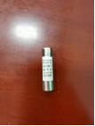
128 | 卡式熔芯 | R015 6A | 个 | 沪工 | 1 | 1.88 | 1.88 | 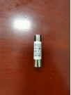
129 | 卡式熔芯 | R015 10A | 个 | 沪工 | 1 | 1.88 | 1.88 | 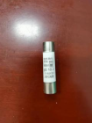
130 | 卡式熔芯 | R015 16A | 个 | 沪工 | 1 | 1.88 | 1.88
131 | 卡式熔芯 | R015 20A | 个 | 沪工 | 1 | 1.88 | 1.88 | 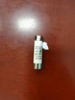
132 | 卡式熔芯 | R015 25A | 个 | 沪工 | 1 | 1.88 | 1.88 | 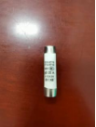
133 | 卡式熔芯 | R015 32A | 个 | 沪工 | 1 | 1.88 | 1.88 | 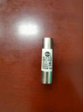
134 | 防尘盖土网 |  | 卷 | 汇基 | 1 | 23.38 | 23.38
135 | E27瓷灯头 |  | 个 | 夜空照明 | 1 | 10.63 | 10.63 | 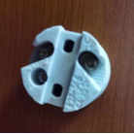
136 | 填缝剂 |  | 瓶 | 立邦 | 1 | 68.75 | 68.75
137 | 融雪剂 |  | 包 | 银凌 | 1 | 81.25 | 81.25
138 | 电缆防护罩 |  | 只 |  | 1 | 15.00 | 15.00 | 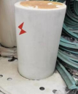
139 | G12灯头 |  | 只 | 夜空照明 | 1 | 56.25 | 56.25
140 | 瓷灯头E40 |  | 只 | 夜空照明 | 1 | 10.63 | 10.63
141 | 转换开关 |  | 个 | 天正 | 1 | 18.75 | 18.75
142 | 主令开关 |  |  | 正泰 | 1 | 12.50 | 12.50 | 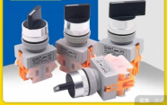
143 | 接线端子（两进两出） |  |  | 际工 | 1 | 4.38 | 4.38 | 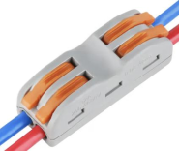
144 | 接线端子（三进三出 |  |  | 际工 | 1 | 6.88 | 6.88 | 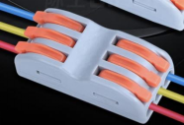
145 | 尾气处理液 |  | 桶 | 长城 | 1 | 150.00 | 150.00
146 | 油布 |  | 块 | 双雄 | 1 | 0.00 | 0.00
147 | 油漆 |  | ㎏ | 15kg | 1 | 18.38 | 18.38
148 | 稀释剂 |  | 桶 | 10kg | 1 | 82.50 | 82.50
说明 | 1、数量按实际供货量结算。
 | 2、所有图片仅为示意图，仅供参考。
 | 3、如采购过程中超出目录范围的，以双方协商价为准。

